Munka1
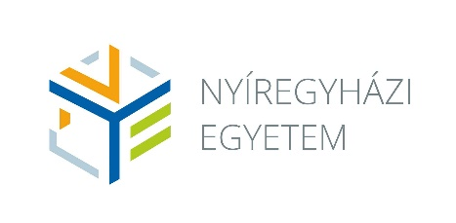
 |  |  | Tanárképzési szak: Angol nyelv és kultúra tanára |  |  |  |  | Szakfelelős: |  |  |  | Dr. Ajtay-Horváth Magda
 |  |  | Nem tanári mesterképzési szakkal vagy osztatlan szakkal párhuzamosan és mesterfokozatot követő képzésben
 |  |  | Képzési idő: | 2 félév
 |  |  | Teljesítendő kreditek: | 60 |  |  |  |  |  |  |  | Levelező
 |  |  | Megszerezhető szakképzettség: | okleveles angol nyelv és kultúra szakos tanár |  |  |  |  |  | Képzés óraszáma: |  | 27

2023 szeptemberétől
Félév | Tantárgy kódja | Tantárgy neve | Tantárgy angol neve | Előfeltétel | Tantárgyfelelős | Tantárgy-felelős intézet kódja | Féléves óraszám levelezős képzésben |  | Kredit | Félévi köv. | Tantárgy típusa | Ekvivalencia
 |  |  |  |  |  |  | E | Gy
1 | OAN8011 | Szakmódszertan 1. | Methodology 1. |  | Somfalvi Zita | NYI | 0 | 9 | 4 | G | A
1 | OAN8012 | Szakmódszertan 2. | Methodology 2. |  | Somfalvi Zita | NYI | 0 | 9 | 4 | G | A
 |  |  |  |  |  |  | 0 | 18 | 8
 |  |  |  |  |  | Féléves óraszám: | 18
2 | OAN8004 | Kollaborációs tanulási környezet | Collaborative Learning Environment |  | Somfalvi Zita | NYI | 0 | 9 | 2 | G | A
2 | OAN4001 | Szakmódszertani zárószigorlat | Comprehensive exam in methodology |  |  | NYI | 0 | 0 | 0 | S | A
 |  |  |  |  |  |  | 0 | 9 | 2
 |  |  |  |  |  | Féléves óraszám: | 9

